进度
入参 | 功能 | 接口 | 前端显示位置
code 分享人id | 微信授权获取用户详细信息 注册用户 返回token | 暂无接口 ，需要添加
 | 每个视频或者音频的转发量 播放量 添加计数接口 |  | 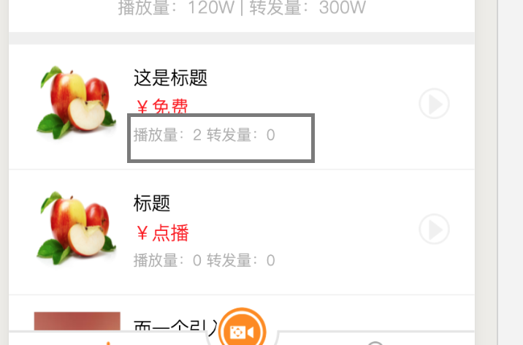
 | 收入明细模块 奖励详情数据 |  | 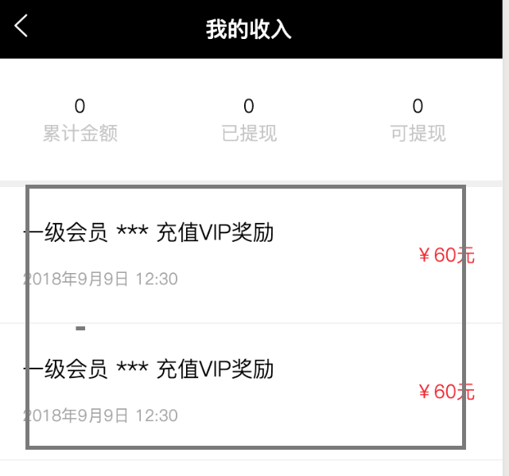
 | 音频中心 头部推荐 |  | 